Mesas
SERVICIO DE MANTENIMIENTO Y REPARACIÓN DE MOBILIARIO DE LA SECRETARÍA DE CIENCIA, HUMANIDADES, TECNOLOGÍA E INNOVACIÓN
Nombre del Licitante o Razón Social:
Notas para presentar su propuesta económica: 1. Las únicas celdas a requisitar son las resaltadas en amarillo

NO. | MESA | DESCRIPCIÓN | UNIDAD DE MEDIDA | PRECIO UNITARIO SIN IVA (DEL FORRO DE CUBIERTA)
1 | 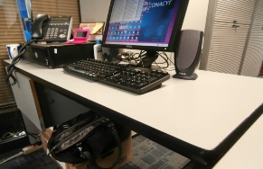 | Escritorio secretarial con cubierta radial de 122 cm de frente x 60 cm de fondo x 2.8 cm de espesor aproximadamente, cubierta lateral de 115 cm de frente x 60 cm de fondo x 2.8 cm de espesor aprox. Acabado en pvc 1 color gris, canto ergonómico tipo cascada, faldón frontal bajo cubierta tapizado en tela grado a color azul, estructura y patas metálicas esmaltadas | Pieza
2 | 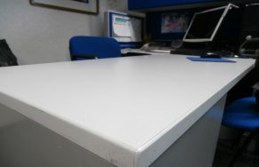 | Escritorio para jefatura de departamento con cubierta radial de 180 cm de frente x 76 cm de fondo x 2.8 cm de espesor aproximadamente, cubierta lateral de 115 cm de frente x 60 cm de fondo x 2.8 cm de espesor aprox. Acabado en pvc 1 color gris, canto ergonómico tipo cascada, faldón frontal bajo cubierta tapizado en tela grado a color azul, estructura y patas metálicas esmaltadas | Pieza
3 | 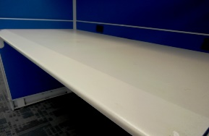 | MESA –ESCRITORIO MODULAR cubierta de 60 x 122.0 cm , canto cascada, acabado de PVC. | Pieza

4 | 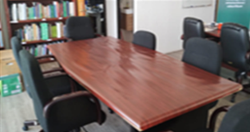 | Diseño clásico que parece durar para siempre, Utilizadas en todas partes desde salas de conferencias y juntas a oficinas de almacenes, cubierta duradera de 1 1/2" de grososr resiste deformaciones, mesa de 30" de altura, de largo y ancho 120 x 48" | Pieza

 |  |  | SUBTOTAL | $-

 |  | TOTAL ANTES DE IVA PARA EVALUAR (SILLAS Y MESAS) |  | $-

